net frameworkインストール
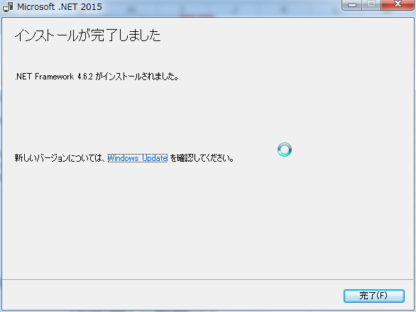
下記URLで.net Framework 4.6.2をダウンロードする。
https://www.microsoft.com/ja-jp/download/details.aspx?id=53344
\\CIDPWUIP02\UiPath\Installers\UIPath Studio\NDP462-KB3151800-x86-x64-AllOS-ENU.exe
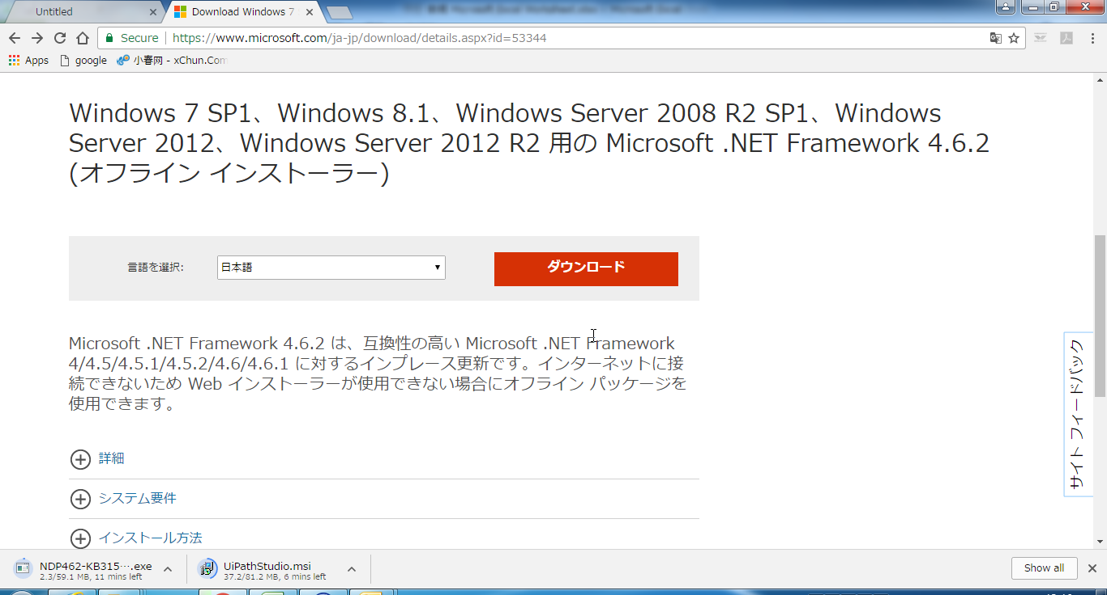

インストールを行う
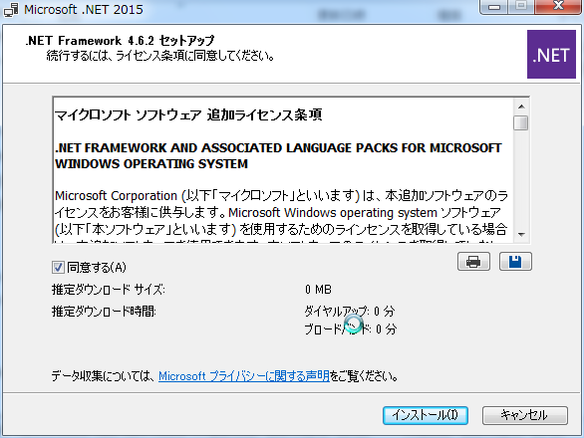

完了

UiPath Studio
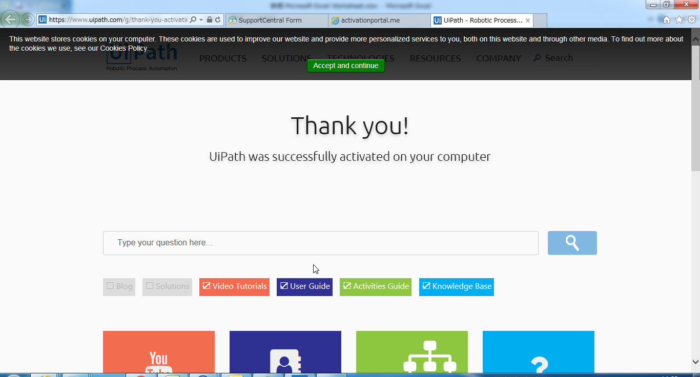
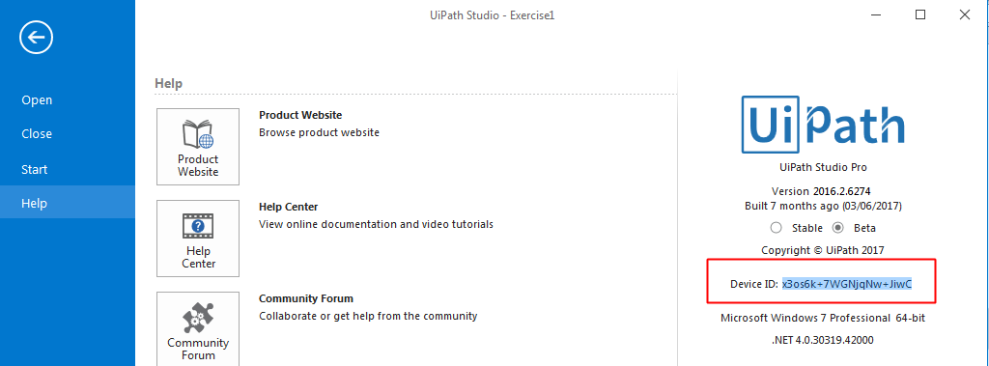
.net framework已经安装的前提下，再安装UIPATH软件。

https://github.com/uipath-learn/software
UiPathStudio.msi

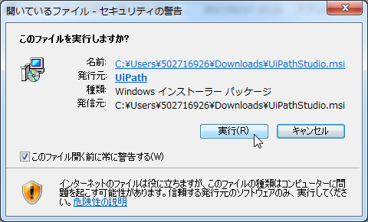

安装
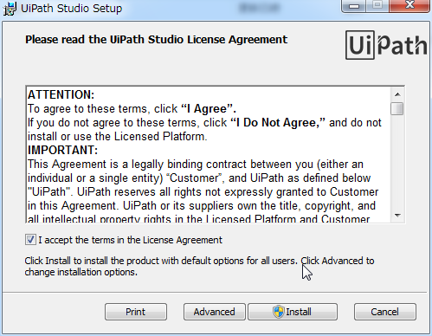

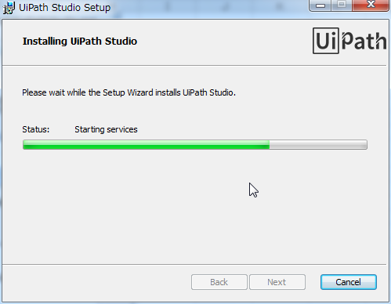

安装完了
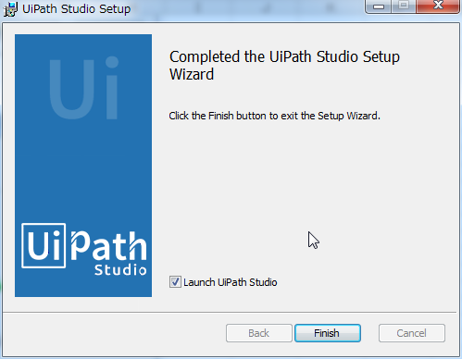

License设定

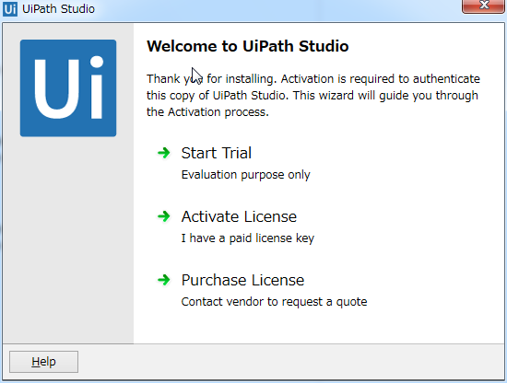

Trial版的时候、点这里、输入自己的mail地址。
不需要License key。

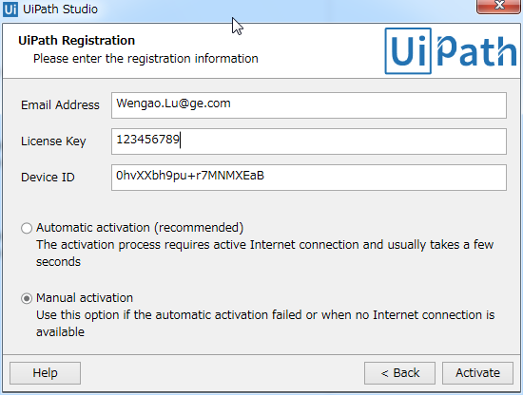

Trial版的时候,不需要Key

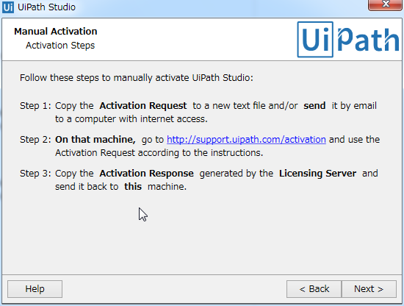

 | 点击这里

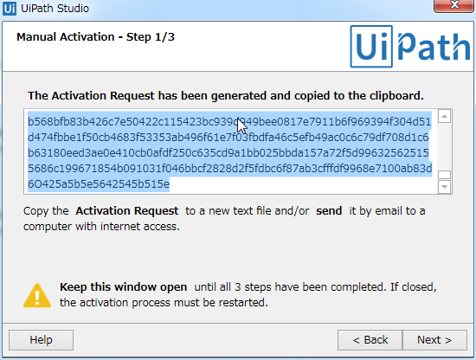

 | 拷贝栏中的内容

 | 点这里

拷贝的内容粘贴进去
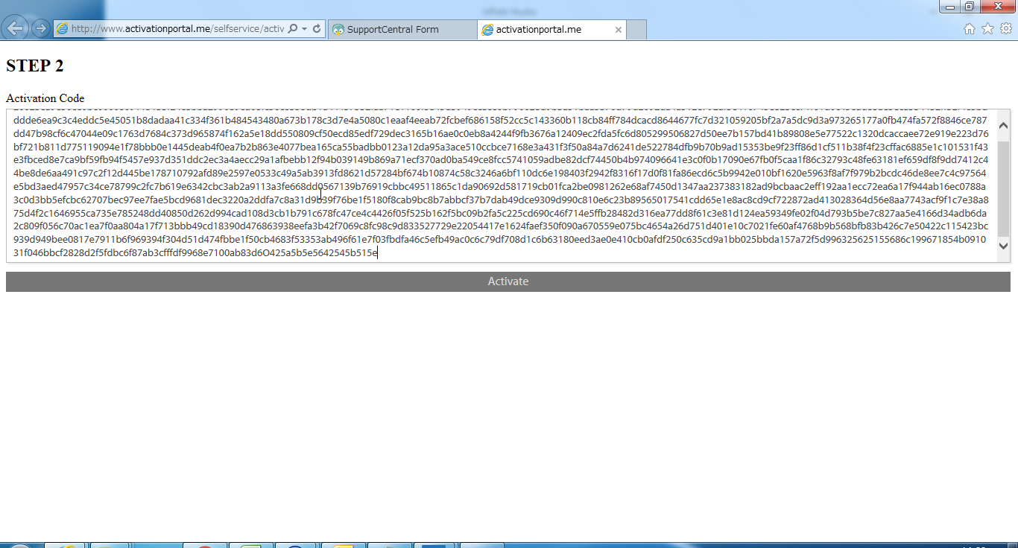

点击Activate、Activation Successful表示的话、拷贝License Key

拷贝的licence key粘贴进去、点击Activate按钮
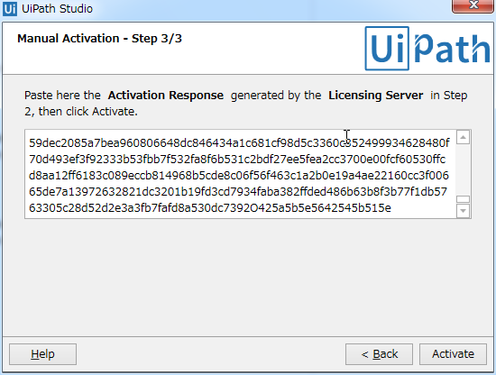

完成

